Hoja1
 | Método secante

 | Ejemplo 1 | f(x)= -x^2 + 40x +500 |  | iter | Xi | X0 [Xi -1] | f(xi) | f(X0) | xi +1 | Error f(Xa)
 |  |  |  | 1 | -6 | -9 | 224 | 59 | -10.0727 | 0.00404332 | Xi= Xi+1
Graficar |  |  |  | 2 | -10.072727273 | -6 | -4.3689256198 | 224 | -9.9948 | -0.00007796 | x0 = Xi
 | x | f(x) |  | 3 | -9.9948119326 | -10.072727273 | 0.31125713065 | -4.3689256198 | -10.0000 | 0.00000518
 | -11 | -61 |  | 4 | -9.9999937185 | -9.9948119326 | 0.00037688970929 | 0.31125713065 | -10.0000 | 0.00000001
 | -10.5 | -30.25 |  | 5 | -10.000000001 | -9.9999937185 | -3.2591628951E-08 | 0.00037688970929 | -10.0000 | 0.00000000
 | -10 | 0 |  |  |  |  |  |  | RESULTADO
 | -9.5 | 29.75 |  |  |  |  |  |  | cuando x=-10, y=0
 | -9 | 59
 | -8.5 | 87.75
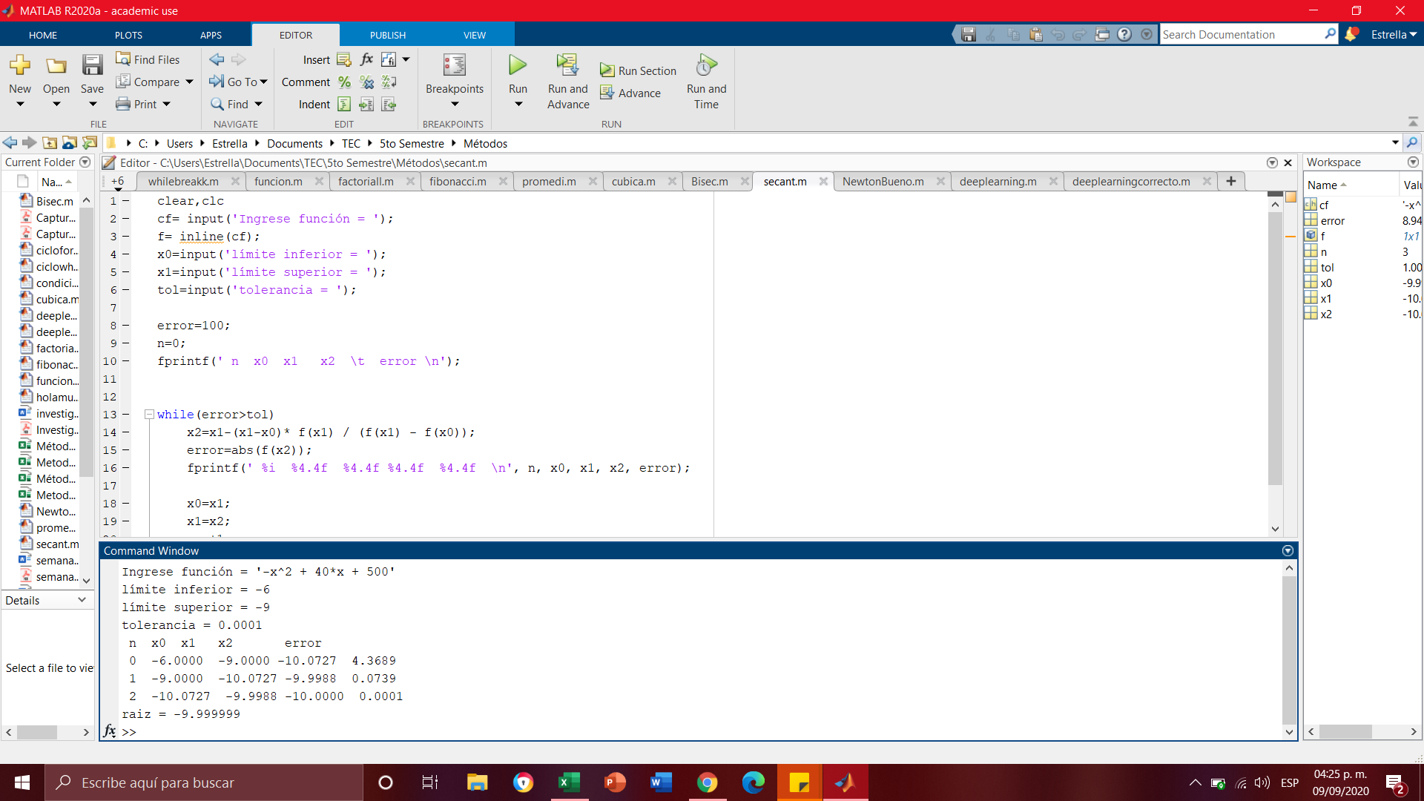
 | -8 | 116
 | -7.5 | 143.75
 | -7 | 171
 | -6.5 | 197.75
 | -6 | 224
 | -5.5 | 249.75
 | -5 | 275
 | -4.5 | 299.75
 | -4 | 324
 | -3.5 | 347.75
 | -3 | 371
 | -2.5 | 393.75
 | -2 | 416
 | -1.5 | 437.75
 | -1 | 459
 | -0.5 | 479.75 |  |  |  |  |  |  |  | Comprobación matlab
 | 0 | 500
 | 0.5 | 519.75
 | 1 | 539
 | 1.5 | 557.75
 | 2 | 576
 | 2.5 | 593.75
 | 3 | 611
 | 3.5 | 627.75
 | 4 | 644
 | -10 | 0 | comprobación del resultado

